Planilha1
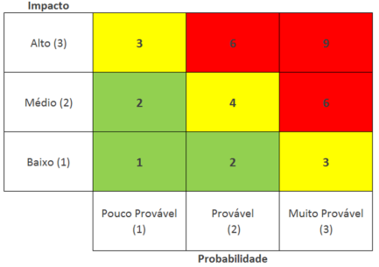
id | Descrição do Risco | Probabilidade (P) 1 - Baixa 2 - Média 3 - Alta | Impacto (I) 1 - Baixo 2 - Médio 3 - Alto | Fator de Risco (P) x (I) | Ação - Evitar - Mitigar | Como?
1 | Integrante se ausentar no dia da apresentação ou ficar doente durante a sprint. | 1 | 3 | 3 | mitigar | Definir um "back-up" para cada fala e manter toda a documentação e códigos em pastas compartilhadas (nuvem).
2 | Falta de comunicação entre os participantes | 1 | 2 | 2 | mitigar | Criar um grupo oficial de mensagens e realizar reuniões rápidas (Dailies) para alinhar o que foi feito.
3 | Falta de comprometimento com as entregas do Projeto | 1 | 3 | 3 | mitigar | Quebrar as tarefas em metas menores com prazos intermediários e cobrar o status em cada reunião.
4 | Maquinas não funcionarem no dia da aprenstação. | 2 | 3 | 6 | evitar | Testar o hardware com antecedência e levar a apresentação em um pendrive e também salvá-la na nuvem.
5 | Algum serviço ultilizado ficar inativo | 1 | 3 | 3 | mitigar | Preparar prints, vídeos gravados ou um "mock" (simulado) das funcionalidades que dependem de serviços externos.
6 | Alguem ter uma crise de ansiedade durante a apresentação | 3 | 3 | 9 | mitigar | Realizar ensaios gerais para ganhar confiança e combinar que, se alguém travar, o colega assume o tópico suavemente.
7 | Não conseguir fazer todos entregaveis ou não atender os requisitos | 1 | 3 | 3 | evitar | Definir um MVP (Produto Mínimo Viável) e priorizar as tarefas essenciais antes de focar nos detalhes secundários.
8 | Apresentação ser adiantada e não ter todos os integrantes na hora. | 2 | 2 | 4 | evitar | Combinar para que todos os integrantes cheguem ao local (ou entrem na call) 30 minutos antes do horário oficial.
9 | Integrantes descutirem entre si. | 1 | 2 | 2 | mitigar | Estabelecer um código de conduta no início do projeto e focar a resolução de problemas no processo, não nas pessoas.

